Регистрация


 | Математика - это гимнастика ума

НАЧАЛИ

Фамилия
Имя
Класс

Задание 1
 |  |  |  |  |  | Выполните действия. Запишите в табличку буквы, соответствующие заданным ответам.

 |  |  |  |  | 1. | 2,5 ∙ 4 - 10,8 = |  |  |  |  |  | 2. | 1,6 ∙ ¾ - 4,1 = | 3. | (1 : 3 : 2 + 0,5) ∙ 6 =

 |  |  |  |  |  |  |  |  |  |  |  | 4. | 2,4 ∙ ⅚ - 1,1 =

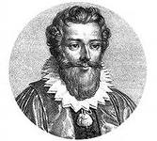
-0,8 | 0,8 | 4 | 5,3 | -3,9 | -2,9 | 0,7 | 0,9 | В | И | Е | Т |  |  | французский математик 16-го века,
В | Р | Е | С | А | И | Д | Т |  |  |  |  |  |  | который ввел систему алгебраических
 |  |  |  |  |  |  |  |  |  |  |  |  |  | символов. Был одним из первых, кто стал
 |  |  |  |  |  |  |  |  |  |  |  |  |  | числа обозначать буквами. Имя этого
 |  | ОТЛИЧНО! |  |  |  |  |  |  |  |  |  |  |  | ученого Франсуа.

 |  |  |  |  |  |  |  | 1 | 1
 |  |  |  |  |  |  |  | 2 | 1
 |  |  |  |  |  |  |  | 3 | 1
 |  |  |  |  |  |  |  | 4 | 1
 |  |  |  |  |  |  |  |  | 4

Кроссворд
КРОССВОРД "ПРИКЛЮЧЕНИЯ ГЕРДЫ"
 | по сказке Г.Х.Андерсена "Снежная королева"

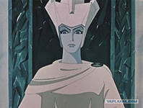
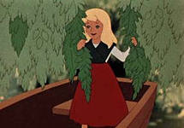
 |  | в | е | ч | н | о | с | т | ь
 |  | б | у | л | ь | д | о | г | и
 |  |  |  |  | м | у | ф | т | а
 |  |  |  |  |  | в | о | р | о | н
 |  | з | е | р | к | а | л | о
 |  |  |  |  |  | н | о | ж
 |  |  |  | п | е | ч | к | а
 |  | з | в | е | р | и | н | е | ц
 |  |  |  | о | с | к | о | л | о | к

 |  | в | е | ч | н | о | с | т | ь
 |  | б | у | л | ь | д | о | г | и
 |  |  |  |  | м | у | ф | т | а
 |  |  |  |  |  | в | о | р | о | н
 |  | з | е | р | к | а | л | о
 |  |  |  |  |  | н | о | ж
 |  |  |  | п | е | ч | к | а
 |  | з | в | е | р | и | н | е | ц
 |  |  |  | о | с | к | о | л | о | к

